Майданчики
 |  |  | Облаштування дитячих майданчиків тіньовими навісами ДНЗ 686

№ | Арт. | Картинка | Назва | Розміри мм | Ціна з ПДВ, грн | К-ть | Од. вим. | Сума з ПДВ, грн
3 майданчика 10х10 м
Нове обладнання
1 | 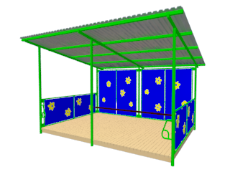 |  | Навіс тіньовий Квіточка з підлогою та лавками Задня стінка зашита | H-2800*L-4000*W-3000 | 144,000.00 | 3 | шт. | 432,000.00
Демонтаж
2 | Демонтаж старих бетонних навісів 3 шт та обладнання на дитячому майданчику, вивіз сміття (вантажні машини та спецтехніка) |  |  |  | 42,000.00 | 3 | послуга | 126,000.00
Благоустрій - улаштування майданчиків
3 | Вирівнювання майданчиків |  |  |  | 70.00 | 300 | м2 | 21,000.00
4 | Бордюр 100.20.8 |  |  |  | 130.00 | 10 | шт. | 1,300.00
5 | Улаштування Бордюра 100.20.8 |  |  |  | 245.00 | 10 | мп | 2,450.00
6 | Пісок річковий |  |  |  | 250.00 | 13.5 | т | 3,375.00
7 | Улаштування підстильного шару пісчаного |  |  |  | 40.00 | 300 | м2 | 12,000.00
 |  |  |  |  |  |  | Всього | 598,125.00
 |  |  |  |  |  |  | Вартість встановлення (монтаж) НАВІСІВ | 129,600.00
 |  |  |  |  |  |  | Транспортні витрати | 15,500.00
 |  |  |  |  |  |  | Обовязковий резерв 20% | 148,645.00
 |  |  |  |  |  |  | Загальна вартість | 891,870.00

